仕様概要
ONEsLOGI Cloud / WMS |  |  |  |  | パッケージ仕様書 |  |  | 業務ＩＤ | shipping |  | 機能ＩＤ | ShippingInstList |  |  |  | 作者 | 渡邊 | 作成日 | 2023-08-08
 |  |  |  |  | 仕様概要 |  |  | 業務名称 | 出荷管理 |  | 機能名称 | ピッキング状況(荷揃番号別)・運送業者変更 |  |  |  | 更新者 | べ | 更新日 | 2024-03-29

 | １．機能概要

 |  | ・出荷状況を送り先単位に確認する。
 |  | ・運送業者の変更処理を実行する。

 | 1 | 利用者（Who） |  |  |  | 出荷業務管理者 |  |  |  | 利用タイミング（When） |  |  | 随時 |  | 利用場所（Where） | 事務所 |  |  |  |  |  |  |  | 2023/12/27 べ 日立QA指摘内容を反映
 |  | 利用目的（Why） |  |  |  | ・代表荷揃番号／荷揃番号毎に出荷状況／ステータスを確認する
 |  |  |  |  |  | ・代表荷揃番号／荷揃番号毎に運送業者、運送便、配達指定日を確認する
 |  |  | 利用方法（How） |  |  | ・出荷メニューより【ピッキング状況(荷揃番号別)・運送業者変更】画面をクリック |  |  |  |  |  |  |  |  |  |  |  |  |  |  |  |  |  | 2023/12/1 岡田 利用方法の記載を変更
 |  |  |  |  |  | ・検索条件を入力して検索結果でピッキング状況を確認
 |  |  | 処理内容（What） |  |  | ・出荷業務担当者が検索基準日を指定する |  |  |  |  |  |  |  |  |  |  |  |  |  |  |  |  |  | 2023/12/1 岡田 処理内容の記載を変更 | 2023/12/1 岡田 作業日/出荷日を出荷指示日/作業日/出荷日に変更
 |  |  |  |  |  | ・出荷業務担当者が日付(From～To)を指定する
 |  |  |  |  |  | ・出荷業務担当者が荷揃番号(From～To)を指定する
 |  |  |  |  |  | ・出荷業務担当者が代表荷揃番号(From～To)を指定する
 |  |  |  |  |  | ・出荷業務担当者が出荷処理区分を指定する
 |  |  |  |  |  | ・出荷業務担当者が出荷区分を指定する
 |  |  |  |  |  | ・出荷業務担当者が出荷ステータスを指定する
 |  |  |  |  |  | ・出荷業務担当者が発注伝票番号を指定する
 |  |  |  |  |  | ・出荷業務担当者が運送便CDを指定する
 |  |  |  |  |  | ・出荷業務担当者が運送業者CDを指定する
 |  |  |  |  |  | ・出荷業務担当者が配達指定日有無を指定する
 |  |  |  |  |  | ・出荷業務担当者が送り先を指定する
 |  |  |  |  |  | ・出荷業務担当者がピッキング済非表示を指定する
 |  |  |  |  |  | ・出荷業務担当者が「検索」ボタンを押下する
 |  |  | 処理前提／補足等 |  |  | ・出荷ステータス表示：出庫指示済、ピッキング中、ピッキング済、緊急、欠品 |  |  |  |  |  |  |  |  |  |  |  |  |  |  |  |  |  | 2023/12/1 岡田 処理前提／補足等の記載を変更
 |  |  |  |  |  | ・ピッキング済非表示で「1：ピッキング済を非表示」を選択するとピッキング済以外の明細を検索する
 |  |  | 使用ボタン等 |  |  | ・「検索」ボタン
 | 2 | 利用目的（Why） |  |  |  | ・運送便、配達指定日、配達時間帯を変更する |  |  |  |  |  |  |  |  |  |  |  |  |  |  |  |  |  | 2024/2/14 高野 配達時間帯追加
 |  |  |  |  |  | ・荷札の再発行を行う
 |  |  | 利用方法（How） |  |  | ・対象の明細を選択して「運送業者変更」リンクを押下 |  |  |  |  |  |  |  |  |  |  |  |  |  |  |  |  |  | 2023/12/1 岡田 利用方法の記載を変更 | 2023/12/1 岡田 利用方法の記載を変更
 |  |  |  |  |  | ・変更する運送便CD、配達指定日、配達時間帯を入力して「選択行更新」ボタンを押下 |  |  |  |  |  |  |  |  |  |  |  |  |  |  |  |  |  | 2024/2/14 高野 配達時間帯追加
 |  |  | 処理内容（What） |  |  | ・出荷業務担当者が明細を指定する |  |  |  |  |  |  |  |  |  |  |  |  |  |  |  |  |  | 2023/12/1 岡田 処理内容の記載を変更
 |  |  |  |  |  | ・出荷業務担当者が「運送業者変更」リンクを押下する
 |  |  |  |  |  | ・出荷業務担当者が運送便CDを指定する
 |  |  |  |  |  | ・出荷業務担当者が「配達指定日・配達時間帯変更」チェックボックスを選択する
 |  |  |  |  |  | ・出荷業務担当者が配達指定日を指定する
 |  |  |  |  |  | ・出荷業務担当者が配達時間帯を指定する
 |  |  |  |  |  | ・出荷業務担当者が「選択行更新」ボタンを押下し荷札の再発行を行う |  |  |  |  |  |  |  |  |  |  |  |  |  |  |  |  |  | 2024/2/14 高野 荷札再発行追加
 |  |  | 処理前提／補足等 |  |  | ・出荷ステータスが「出庫指示済」「ピッキング済」以外はエラー |  |  |  |  |  |  |  |  |  |  |  |  |  |  |  |  |  | 2023/12/1 岡田 処理前提／補足等の記載を変更
 |  |  |  |  |  | ・「検索」ボタン押下して対象データが明細部に表示されていること |  |  |  |  |  |  |  |  |  |  |  |  |  |  |  |  |  | 2024/1/29 べ QA指摘内容を反映 前提追加
 |  |  | 使用ボタン等 |  |  | ・「選択行更新」ボタン
 | 3 | 利用目的（Why） |  |  |  | ・荷揃表、荷札、納品書の再発行を行う
 |  |  | 利用方法（How） |  |  | ・明細を選択し「荷揃表再発行」ボタンを押下 |  |  |  |  |  |  |  |  |  |  |  |  |  |  |  |  |  | 2023/12/1 岡田 利用方法の記載を変更
 |  |  | 処理内容（What） |  |  | ・出荷業務担当者が明細を選択して「荷揃表再発行」ボタンを押下して【荷揃表・荷札・納品書再発行】画面に遷移する |  |  |  |  |  |  |  |  |  |  |  |  |  |  |  |  |  | 2023/12/1 岡田 処理内容の記載を変更
 |  |  | 処理前提／補足等 |  |  | ・「検索」ボタン押下して対象データが明細部に表示されていること |  |  |  |  |  |  |  |  |  |  |  |  |  |  |  |  |  | 2024/1/29 べ QA指摘内容を反映 前提追加
 |  |  | 使用ボタン等 |  |  | ・「荷揃表再発行」ボタン
 | 4 | 利用目的（Why） |  |  |  | ・商品毎の出荷状況／ステータスを確認する
 |  |  | 利用方法（How） |  |  | ・明細を選択して「ピッキング状況(商品別)」ボタンを押下または明細行をダブルクリック |  |  |  |  |  |  |  |  |  |  |  |  |  |  |  |  |  | 2023/12/1 岡田 利用方法の記載を変更
 |  |  | 処理内容（What） |  |  | ・出荷業務担当者が明細行を選択し「ピッキング状況(商品別)」ボタンを押下または明細行をダブルクリックし【ピッキング状況(商品別)】画面に遷移する |  |  |  |  |  |  |  |  |  |  |  |  |  |  |  |  |  | 2023/12/1 岡田 処理内容の記載を変更
 |  |  | 処理前提／補足等 |  |  | ・「検索」ボタン押下して対象データが明細部に表示されていること
 |  |  | 使用ボタン等 |  |  | ・「ピッキング状況(商品別)」ボタン
 | 5 | 利用目的（Why） |  |  |  | ・ピッキング中の明細をピッキング解除する |  |  |  |  |  |  |  |  |  |  |  |  |  |  |  |  |  | 2023/12/13 岡田 ピッキング解除ボタンを追加
 |  |  | 利用方法（How） |  |  | ・明細を選択して「ピッキング解除」ボタンを押下
 |  |  | 処理内容（What） |  |  | ・出荷業務担当者が明細行を選択して「ピッキング解除」ボタンを押下してピッキングを解除する
 |  |  | 処理前提／補足等 |  |  | ・出荷ステータスが「ピッキング中」「ピッキング済」以外はエラー |  |  |  |  |  |  |  |  |  |  |  |  |  |  |  |  |  | 2024/3/5 岡田 エラーとする出荷ステータスを変更
 |  |  |  |  |  | ・「検索」ボタン押下して対象データが明細部に表示されていること |  |  |  |  |  |  |  |  |  |  |  |  |  |  |  |  |  | 2024/1/29 べ QA指摘内容を反映 前提追加
 |  |  | 使用ボタン等 |  |  | ・「ピッキング解除」ボタン
 | 6 | 利用目的（Why） |  |  |  | ・明細行の内容をExcelにダウンロードする
 |  |  | 利用方法（How） |  |  | ・検索条件を入力して「Excel出力」ボタンを押下
 |  |  | 処理内容（What） |  |  | ・出荷業務担当者が「Excel出力」ボタンを押下してExcelにダウンロードする
 |  |  | 処理前提／補足等 |  |  | －
 |  |  | 使用ボタン等 |  |  | ・「Excel出力」ボタン
 |  | 出力順 |  |  |  | ・センタCD ＞ 出荷指示日 ＞ 作業日 ＞ 荷揃処理バッチNo. ＞ 代表荷揃番号 ＞ 運送便CD ＞ 送り先 ＞ WMS出荷伝票No. ＞ 荷揃番号 ＞ 発注伝票番号
 |  | 出力順(DB項目名) |  |  |  | ・出荷指示ヘッダ.センタCD ＞ 出荷指示ヘッダ.出荷日 ＞ 出荷指示ヘッダ.作業日 ＞ 出荷指示ヘッダ.荷揃処理バッチNo. |  |  |  |  |  |  |  |  |  |  |  |  |  |  |  |  |  | 2024/3/29 べ 詳細設計内容を反映
 |  |  |  |  |  |  | ＞ 出荷指示ヘッダ.代表荷揃番号_ハイフンあり ＞ 出荷指示ヘッダ.運送便CD ＞ 出荷指示ヘッダ.送り先 ＞ 出荷指示ヘッダ.WMS出荷伝票No.
 |  |  |  |  |  |  | ＞ 出荷指示ヘッダ.荷揃番号_ハイフンあり ＞ 出荷指示ヘッダ.顧客出荷指示No.

 | ２．画面イメージ

 | ■初期表示画面イメージ |  |  |  |  |  |  |  |  |  |  |  |  |  |  |  |  |  |  |  |  |  |  | 2024/01/12 べ 初期表示画面イメージ追加
 |  |  |  |  |  |  |  |  |  |  |  |  |  |  |  |  |  |  |  |  |  |  |  | 2024/3/29 べ ボタン非活性反映

 | ■検索後画面イメージ

 |  |  |  |  |  |  |  |  |  |  |  |  |  |  |  |  |  |  |  |  |  |  |  | 2023/8/8 渡邊 荷主を非表示にする

 |  |  |  |  |  |  |  |  |  |  |  |  |  |  |  |  |  |  |  |  |  |  |  | 2023/8/8 渡邊 検索条件に処理区分、出荷区分を追加
 |  |  |  |  |  |  |  |  |  |  |  |  |  |  |  |  |  |  |  |  |  |  |  | 2023/9/14 岩吉 「配達指定日有無 」「配達指定日 」を削除
 |  |  |  |  |  |  |  |  |  |  |  |  |  |  |  |  |  |  |  |  |  |  |  | 2023/12/1 岡田 ピッキング済非表示を追加
 |  |  |  |  |  |  |  |  |  |  |  |  |  |  |  |  |  |  |  |  |  |  |  | 2023/12/11 岡田 ピッキング開始日時を追加
 |  |  |  |  |  |  |  |  |  |  |  |  |  |  |  |  |  |  |  |  |  |  |  | 2023/12/13 岡田 出庫作業メッセージを削除

 |  |  |  |  |  |  |  |  |  |  |  |  |  |  |  |  |  |  |  |  |  |  |  | 2023/8/8 渡邊 「日付一括変更 」「運送便一括変更 」を非表示。「運送業者変更」を追加

 |  |  |  |  |  |  |  |  |  |  |  |  |  |  |  |  |  |  |  |  |  |  |  | 2023/12/13 岡田 ピッキング解除ボタンを追加

 |  | ※画面遷移は「SCD201_STEP234_画面遷移図(WMS)」の＜出荷管理シート＞「ピッキング状況(荷揃番号別)・運送業者変更」を参照

 |  | 運送業者変更補足

 |  |  |  | 運送業者画面の起動方法
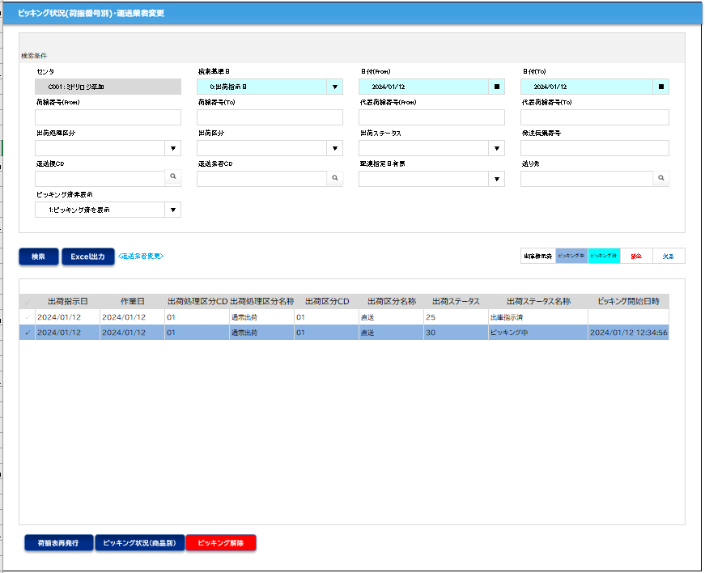

クリック

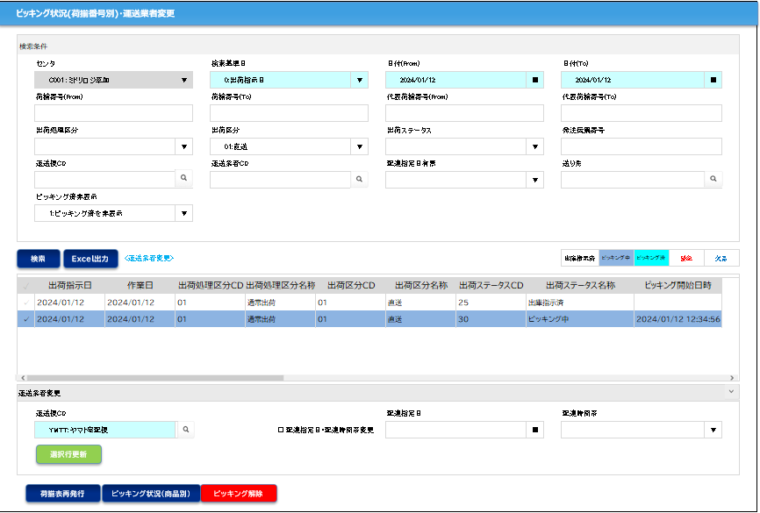

 |  | 使い方
 |  |  | 運送便だけを変更するとき（1行）
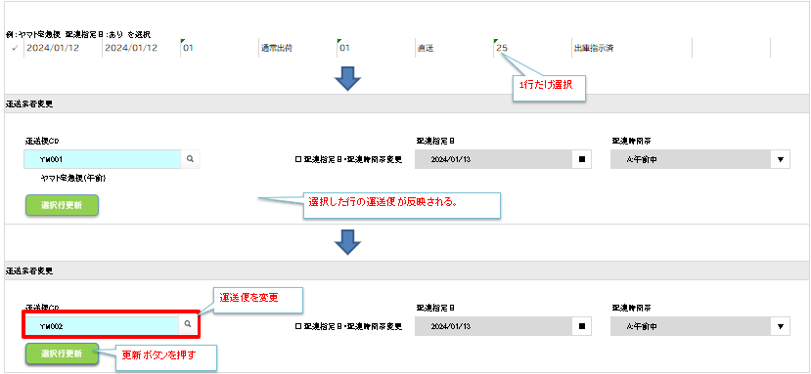

①

②

③

 |  |  | 運送便だけを変更するとき（複数行）
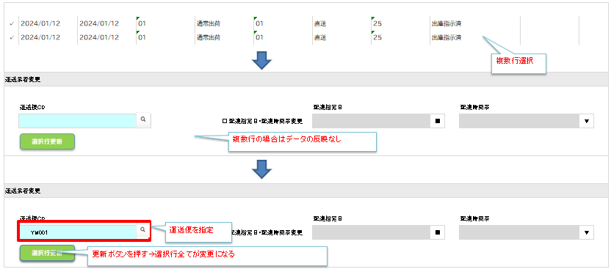
①

②

③

 |  |  | 配達指定日を指定するとき
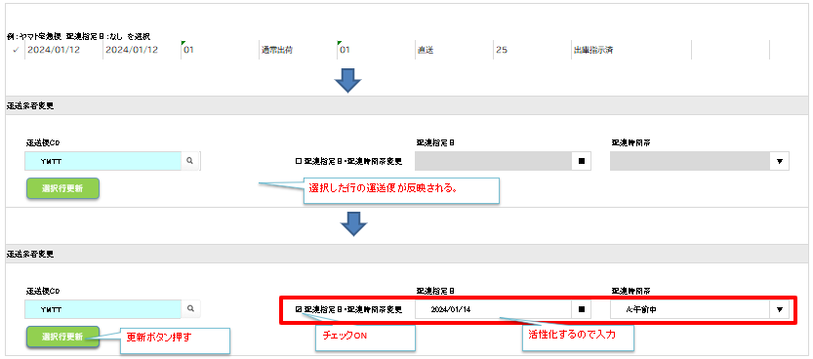
①

②

③

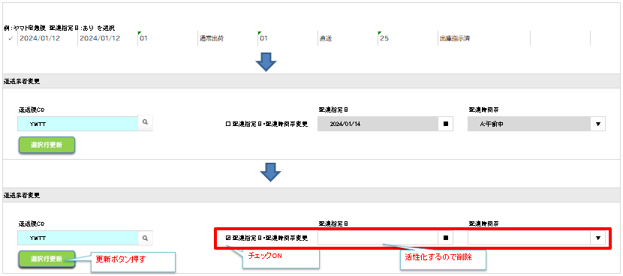
 |  |  | 配達指定日を解除するとき（1行）

①

②

③

 |  |  | 配達指定日を解除するとき（複数行）
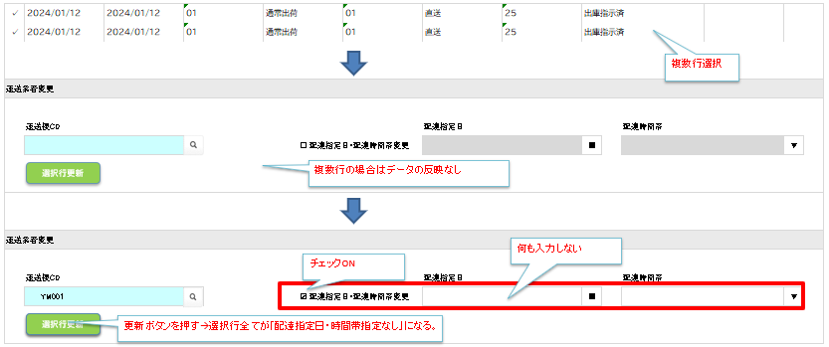
①

②

③

 | 補足．画面イメージ（変更前）

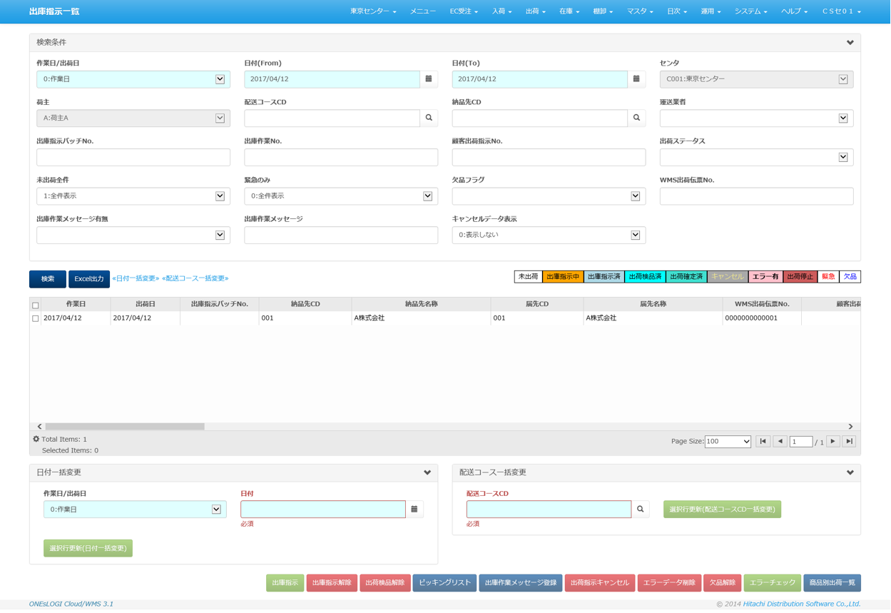

凡例
XXXXXXXX
画面プログラム
プログラム名を記入
XXXXXXXX
バッチプログラム
プログラム名を記入
XXXXXXXX
テーブル
テーブル名を記入
（XXXテーブルのテーブルは不要）
XXXXXXXX
帳票
帳票名を記入
（該当機能で直接出力する場合）
XXXXXXXX
ファイル
ファイル名を記入
データの流れ
 |  | ■I/O関連図、CRUD図 |  |  |  |  |  |  |  |  |  |  |  |  |  |  |  |  |  |  |  |  |  | 2024/3/29 べ I/O関連図追加

出荷ピッキング ワーク
引当指示ヘッダ
センタマスタ
荷札
引当指示ヘッダ
 |  | I/O関連図 |  |  |  |  |  |  |  |  |  |  |  | ファイル/テーブルID |  |  | ファイル/テーブル名称 |  |  | C | R | U | D | 2024/3/29 べ I/O関連図追加
 |  |  |  |  |  |  |  |  |  |  |  |  |  | T_ALLOC_INST_H |  |  | 引当指示ヘッダ |  |  |  | 〇 | 〇
 |  |  |  |  |  |  |  |  |  |  |  |  |  | T_ALLOC_INST_B |  |  | 引当指示ボディ |  |  |  | 〇
作業実績
 |  |  |  |  |  |  |  |  |  |  |  |  |  | T_PACKING_H |  |  | 出庫ヘッダ |  |  |  | 〇 | 〇
引当指示ボディ
取引先マスタ
出庫ヘッダ
 |  |  |  |  |  |  |  |  |  |  |  |  |  | T_PACKING_B |  |  | 出庫ボディ |  |  |  | 〇
作業中データ
 |  |  |  |  |  |  |  |  |  |  |  |  |  | T_SHIPPING_INST_H |  |  | 出荷指示ヘッダ |  |  |  | 〇 | 〇
出庫ヘッダ
区分値明細マスタ
出荷指示ヘッダ
 |  |  |  |  |  |  |  |  |  |  |  |  |  | T_SHIPPING_INST_B |  |  | 出荷指示ボディ |  |  |  | 〇 | 〇
トータルピッキング ワーク
 |  |  |  |  |  |  |  |  |  |  |  |  |  | T_PICKING_R |  |  | 出庫帳票 |  |  |  | 〇 | 〇
出庫ボディ
処理区分マスタ
 |  |  |  |  |  |  |  |  |  |  |  |  |  | T_PACKING_H |  |  | 梱包ヘッダ |  |  |  | 〇
出荷指示ボディ
 |  |  |  |  |  |  |  |  |  |  |  |  |  | T_PACKING_R |  |  | 梱包帳票 |  |  |  | 〇 | 〇
 |  |  |  |  |  |  |  |  |  |  |  |  |  | W_HT_SHIPPING_PICKING |  |  | 出荷ピッキングワーク |  |  |  | 〇 |  | 〇
出荷指示ヘッダ
商品マスタ
出庫帳票
 |  |  |  |  |  |  |  |  |  | 印刷 |  |  |  | T_WORK_LOG |  |  | 作業実績 |  |  |  | 〇 |  | 〇
 |  |  |  |  |  |  |  |  |  |  |  |  |  | M_CENTER |  |  | センタマスタ |  |  |  | 〇
出荷指示ボディ
配送コースマスタ
梱包帳票
 |  |  |  |  |  |  |  |  |  |  |  |  |  | M_CARRIER |  |  | センタ運送業者マスタ |  |  |  | 〇
センタ運送業者 マスタ
 |  |  |  |  |  |  |  |  |  |  |  |  |  | M_DELIVERY_COURCE |  |  | 配送コースマスタ |  |  |  | 〇
梱包ヘッダ
 |  |  |  |  |  |  |  |  |  |  |  |  |  | M_PRODUCT |  |  | 商品マスタ |  |  |  | 〇
 |  |  |  |  |  |  |  |  |  |  |  |  |  | M_USER |  |  | ユーザマスタ |  |  |  | 〇
ピッキング状況（荷揃番号別）・運送業者変更
 |  |  |  |  |  |  |  |  |  |  |  |  |  | T_WORK_DATA |  |  | 作業中データ |  |  |  | 〇 |  | 〇
出庫帳票
ユーザマスタ
 |  |  |  |  |  |  |  |  |  |  |  |  |  | W_HT_TOTAL_PICKING |  |  | トータルピッキングワーク |  |  |  | 〇 |  | 〇
作業中データ
 |  |  |  |  |  |  |  |  |  |  |  |  |  | V_DICT |  |  | 辞書ビュー |  |  |  | 〇
梱包帳票
出荷ピッキング ワーク
トータルピッキング ワーク

作業実績
辞書ビュー

 |  |  |  |  |  |  |  |  |  | Excel出力

ピッキング状況（荷揃番号別）・運送業者変更
出力データ

明細情報
ピッキング状況(荷揃番号別)・運送業者変更 明細情報
 | ここまで

伝票枚数：荷揃内の出荷指示数
行数：出荷指示明細の行数
アイテム：荷揃内の商品種類の数
総ピース数：数量の合計数
になります。
複雑なケースとしては同一荷揃番号が２伝票（A、B）で
伝票A：商品P、Qの2明細
伝票B：商品P、Rの2明細
の場合
伝数：2
行数：4
アイテム：3（P、Q、R）
総ピース数：10

当シートについて
シート「仕様概要」にある画面イメージの明細部分を全表示し、かつ一覧の改修内容（項目の追加）を
反映したイメージとなっております。
※画像に表示されているデータはサンプルとなります。
現状は、ONEｓLOGI標準の項目内容・並び順となっておりますので、
ミドリ安全殿にて
①不要項目の洗い出し
⇒表示が不要な項目については、非表示設定をします
②項目並び順の決定
⇒優先度の高い項目（ロットや期限日等）を、一覧の左側に持ってくるといった、列の並び順を変えることができます
をお願いできますでしょうか
また、センタ毎に表示／非表示、入力項目であれば必須／任意の設定が可能となっております。
※一覧項目の並び順はスキーマを分けることで、センター毎に実装する

EXCELイメージ
ピッキング状況(荷揃番号別)・運送業者変更

検索条件
 | センタ |  |  |  |  |  |  | 検索基準日 |  |  |  |  |  |  | 日付(From) |  |  |  |  |  | 日付(To)
 | C001：ミドリロジ草加 |  |  |  |  | ▼ |  | 0:出荷指示日 |  |  |  |  |  | ▼ | 2024/01/12 |  |  |  | ■ |  | 2024/01/12 |  |  |  |  |  | ■
 | 荷揃番号(From) |  |  |  |  |  |  | 荷揃番号(To) |  |  |  |  |  |  | 代表荷揃番号(From) |  |  |  |  |  | 代表荷揃番号(To)

 | 出荷処理区分 |  |  |  |  |  |  | 出荷区分 |  |  |  |  |  |  | 出荷ステータス |  |  |  |  |  | 発注伝票番号 |  |  |  |  |  |  |  |  | S4:届け先→得意先
 |  |  |  |  |  | ▼ |  |  |  |  |  |  |  | ▼ |  |  |  |  | ▼ |  |  |  |  |  |  |  |  |  |  | S4：送り先→WMS納品先（届け先）
 | 運送便CD |  |  |  |  |  |  | 運送業者CD |  |  |  |  |  |  | 配達指定日有無 |  |  |  |  |  | 送り先
 |  |  |  |  |  | ○ |  |  |  |  |  |  |  | ▼ |  |  |  |  | ▼ |  |  |  |  |  |  |  | ▼
 | ピッキング済非表示
 |  |  |  |  |  | ▼

検索
Excel出力
 |  |  |  |  | <運送業者変更> |  |  |  |  |  |  |  |  |  |  |  |  |  |  |  | 出庫指示済 |  | ピッキング中 | ピッキング済 |  | 緊急 | 欠品

✓ | 出荷指示日 |  | 作業日 |  |  | 出荷処理区分CD |  |  | 出荷処理区分名称 |  |  | 出荷区分CD |  |  | 出荷区分名称 |  | 出荷ステータスCD |  | 出荷ステータス名称 |  |  |  |  | ピッキング開始日時

荷揃表再発行
ピッキング状況（商品別）
ピッキング解除

ピッキング状況(荷揃番号別)・運送業者変更

検索条件
 | センタ |  |  |  |  |  |  | 検索基準日 |  |  |  |  |  |  | 日付(From) |  |  |  |  |  | 日付(To)
 | C001：ミドリロジ草加 |  |  |  |  | ▼ |  | 0:出荷指示日 |  |  |  |  |  | ▼ | 2024/01/12 |  |  |  | ■ |  | 2024/01/12 |  |  |  |  |  | ■
 | 荷揃番号(From) |  |  |  |  |  |  | 荷揃番号(To) |  |  |  |  |  |  | 代表荷揃番号(From) |  |  |  |  |  | 代表荷揃番号(To)

 | 出荷処理区分 |  |  |  |  |  |  | 出荷区分 |  |  |  |  |  |  | 出荷ステータス |  |  |  |  |  | 発注伝票番号
 |  |  |  |  |  | ▼ |  | 01:直送 |  |  |  |  |  | ▼ |  |  |  |  | ▼
 | 運送便CD |  |  |  |  |  |  | 運送業者CD |  |  |  |  |  |  | 配達指定日有無 |  |  |  |  |  | 送り先
 |  |  |  |  |  | ○ |  |  |  |  |  |  |  | ▼ |  |  |  |  | ▼ |  |  |  |  |  |  |  | ▼
 | ピッキング済非表示
 | 1:ピッキング済を非表示 |  |  |  |  | ▼

検索
Excel出力
 |  |  |  |  | <運送業者変更> |  |  |  |  |  |  |  |  |  |  |  |  |  |  |  | 出庫指示済 |  | ピッキング中 | ピッキング済 |  | 緊急 | 欠品

✓ | 出荷指示日 |  | 作業日 |  |  | 出荷処理区分CD |  |  | 出荷処理区分名称 |  |  | 出荷区分CD |  |  | 出荷区分名称 |  | 出荷ステータスCD |  | 出荷ステータス名称 |  |  |  |  | ピッキング開始日時
✓ | 2024/01/12 |  | 2024/01/12 |  |  | 01 |  |  | 通常出荷 |  |  | 01 |  |  | 直送 |  | 25 |  | 出庫指示済
✓ | 2024/01/12 |  | 2024/01/12 |  |  | 01 |  |  | 通常出荷 |  |  | 01 |  |  | 直送 |  | 30 |  | ピッキング中 |  |  |  |  | 2024/01/12 12:34:56

運送業者変更

 | 運送便CD |  |  |  |  |  |  |  |  |  |  |  |  |  | 配達指定日 |  |  |  |  |  | 配達時間帯
 |  |  |  |  |  | ○ |  |  |  | □ 配達指定日・配達時間帯変更 |  |  |  |  |  |  |  |  | ■ |  |  |  |  |  |  |  | ▼
選択行更新

荷揃表再発行
ピッキング状況（商品別）
ピッキング解除

 |  |  |  |  |  |  |  |  |  |  |  |  |  |  |  |  |  |  |  |  |  |  |  |  |  |  |  |  |  |  |  |  |  |  |  |  |  |  |  |  |  |  |  |  |  |  |  |  |  |  | 「荷札発行」を追加（ケース／バラで別にする？） |  |  |  |  |  |  |  |  |  |  |  |  |  | 「荷札発行」を追加（ケース／バラで別にする？） |  |  |  | ワーク見てるか確認。見てなければ不要（0%と100%しか出ないのでは？） |  |  |  |  |  |  | S4のIFにはある（配送予定日）
 |  |  |  |  |  |  | 処理区分 |  |  | 処理区分 |  |  | 出荷区分 |  |  | 出荷区分 |  |  |  | 未出荷はない、ピッキング中を |  |  |  |  | 契約先？/届け先？ |  |  |  |  |  |  |  |  |  |  |  |  | 配達指定日 |  | 配達時間帯 |  |  |  | 荷揃番号のフォーマット |  |  |  |  |  |  |  |  |  |  |  | 「○○リスト発行」は不要（必ず発行済み） |  |  |  |  |  |  |  |  |  |  |  |  |  |  | 不要 |  | 不要 |  |  |  |  | 不要 |  | 不要 |  | 不要（DPSでは使用しない？） |  | 不要 |  |  | 不要 |  | 不要 | 不要

✓ | 出荷指示日 |  | 作業日 |  |  | 出荷処理区分CD |  |  | 出荷処理区分名称 |  |  | 出荷区分CD |  |  | 出荷区分名称 |  | 出荷ステータスCD |  | 出荷ステータス名称 |  |  |  |  | ピッキング開始日時 |  |  |  |  | ピッキング作業者 |  | 送り先名称 | 取引先CD |  | 取引先名称 | 運送便CD | 運送便名称 | 運送業者CD |  | 運送業者名称 |  | 配達指定日 | 配達時間帯CD | 配達時間帯名称 |  | 代表荷揃番号 | 荷揃番号 | 発注伝票番号 | EC受注 | 伝票枚数 | 行数 |  | アイテム数 | 指示数 | センタCD | センタ名称 |  | 引当済数 | トータル荷揃え表発行 | オーダー荷揃え表発行 | マルチ荷揃え表発行 | 単行荷揃え表発行 | パターントータル荷揃え表発行 | 一次荷揃え表発行 | 種蒔きリスト発行 |  | 摘み取りリスト発行 | パターン荷揃え表発行 | 二次荷揃え表発行 |  | ケース荷揃え表発行 |  | SD検品ラベル発行 |  | 納品明細発行 | 送り状データ出力 |  | 積込リスト発行 |  | ピッキング(％) |  | 出荷検品(％) |  | 積込検品(％) |  | 届け先単位No. | 納品予定日 |  | エラー内容 |  |  | 送り先出荷停止フラグ | 商品出荷停止フラグ | 強制確定フラグ | 発注伝票番号
✓ | 2024/01/12 |  | 2024/01/12 |  |  | 01 |  |  | 通常出荷 |  |  | 01 |  |  | 直送 |  | 25 |  | 出庫指示済 |  |  |  |  |  |  |  |  |  |  |  | 納品先A社 | 201 |  | 納品先A社 | YMTD | ヤマト代金引換 | YMT |  | ヤマト運輸 |  |  |  |  |  | 90001-3 | 12001-1-01 |  | あり | 1 | 2 |  | 2 | 2 | C001 | ミドリロジ草加 |  | 2 | 未発行 | 未発行 | 未発行 | 未発行 | 未発行 | 未発行 | 未発行 |  | 未発行 | 未発行 | 未発行 |  | 未発行 |  | 未発行 |  | 未発行 | 未出力 |  | 未発行 |  | 0 |  | 0 |  | 0 |  |  | 2023-08-12 |  |  |  |  | 出荷可能 | 出荷可能 |  | 0000000000024
✓ | 2024/01/12 |  | 2024/01/12 |  |  | 01 |  |  | 通常出荷 |  |  | 01 |  |  | 直送 |  | 30 |  | ピッキング中 |  |  |  |  | 2024/01/12 12:34:56 |  |  |  |  | USER01 |  | 香川センター | 937 |  | 香川センター | YMTT | ヤマト宅配便 | YMT |  | ヤマト運輸 |  |  |  |  |  |  | 12002-1-01 |  |  | 1 | 2 |  | 2 | 4 | C001 | ミドリロジ草加 |  | 4 | 未発行 | 未発行 | 未発行 | 未発行 | 未発行 | 未発行 | 未発行 |  | 未発行 | 未発行 | 未発行 |  | 未発行 |  | 未発行 |  | 未発行 | 未出力 |  | 未発行 |  | 0 |  | 0 |  | 0 |  | 0000000050 | 2023-08-14 |  |  |  |  | 出荷可能 | 出荷可能 |  | 0000000000026

 | 例：ヤマト宅急便 配達指定日：あり を選択
 | ✓ | 2024/01/12 |  | 2024/01/12 |  |  | 01 |  |  | 通常出荷 |  |  | 01 |  |  | 直送 |  | 25 |  | 出庫指示済

1行だけ選択
 | 運送業者変更

 |  | 運送便CD |  |  |  |  |  |  |  |  |  |  |  |  |  | 配達指定日 |  |  |  |  |  | 配達時間帯
 |  | YM001 |  |  |  |  | ○ |  |  |  | □ 配達指定日・配達時間帯変更 |  |  |  |  | 2024/01/13 |  |  |  | ■ |  | A:午前中 |  |  |  |  |  | ▼
 |  | ヤマト宅急便（午前）
選択行更新
選択した行の運送便が反映される。

 | 運送業者変更
運送便を変更
 |  | 運送便CD |  |  |  |  |  |  |  |  |  |  |  |  |  | 配達指定日 |  |  |  |  |  | 配達時間帯
 |  | YM002 |  |  |  |  | ○ |  |  |  | □ 配達指定日・配達時間帯変更 |  |  |  |  | 2024/01/13 |  |  |  | ■ |  | A:午前中 |  |  |  |  |  | ▼
選択行更新
選択行更新
更新ボタンを押す

 | ✓ | 2024/01/12 |  | 2024/01/12 |  |  | 01 |  |  | 通常出荷 |  |  | 01 |  |  | 直送 |  | 25 |  | 出庫指示済
 | ✓ | 2024/01/12 |  | 2024/01/12 |  |  | 01 |  |  | 通常出荷 |  |  | 01 |  |  | 直送 |  | 25 |  | 出庫指示済
複数行選択

 | 運送業者変更

 |  | 運送便CD |  |  |  |  |  |  |  |  |  |  |  |  |  | 配達指定日 |  |  |  |  |  | 配達時間帯
 |  |  |  |  |  |  | ○ |  |  |  | □ 配達指定日・配達時間帯変更 |  |  |  |  |  |  |  |  | ■ |  |  |  |  |  |  |  | ▼
選択行更新
複数行の場合はデータの反映なし

 | 運送業者変更

運送便を指定
 |  | 運送便CD |  |  |  |  |  |  |  |  |  |  |  |  |  | 配達指定日 |  |  |  |  |  | 配達時間帯
 |  | YM001 |  |  |  |  | ○ |  |  |  | □ 配達指定日・配達時間帯変更 |  |  |  |  |  |  |  |  | ■ |  |  |  |  |  |  |  | ▼
選択行更新
選択行更新
更新ボタンを押す→選択行全てが変更になる

 | 例：ヤマト宅急便 配達指定日：なし を選択
 | ✓ | 2024/01/12 |  | 2024/01/12 |  |  | 01 |  |  | 通常出荷 |  |  | 01 |  |  | 直送 |  | 25 |  | 出庫指示済

 | 運送業者変更

 |  | 運送便CD |  |  |  |  |  |  |  |  |  |  |  |  |  | 配達指定日 |  |  |  |  |  | 配達時間帯
 |  | YMTT |  |  |  |  | ○ |  |  |  | □ 配達指定日・配達時間帯変更 |  |  |  |  |  |  |  |  | ■ |  |  |  |  |  |  |  | ▼
選択行更新
選択した行の運送便が反映される。

 | 運送業者変更

 |  | 運送便CD |  |  |  |  |  |  |  |  |  |  |  |  |  | 配達指定日 |  |  |  |  |  | 配達時間帯
 |  | YMTT |  |  |  |  | ○ |  |  |  | ☑ 配達指定日・配達時間帯変更 |  |  |  |  | 2024/01/14 |  |  |  | ■ |  | A:午前中 |  |  |  |  |  | ▼
選択行更新
選択行更新
更新ボタン押す
チェックON
活性化するので入力

 | 例：ヤマト宅急便 配達指定日：あり を選択
 | ✓ | 2024/01/12 |  | 2024/01/12 |  |  | 01 |  |  | 通常出荷 |  |  | 01 |  |  | 直送 |  | 25 |  | 出庫指示済

 | 運送業者変更

 |  | 運送便CD |  |  |  |  |  |  |  |  |  |  |  |  |  | 配達指定日 |  |  |  |  |  | 配達時間帯
 |  | YMTT |  |  |  |  | ○ |  |  |  | □ 配達指定日・配達時間帯変更 |  |  |  |  | 2024/01/14 |  |  |  | ■ |  | A:午前中 |  |  |  |  |  | ▼
選択行更新
選択行更新

 | 運送業者変更

 |  | 運送便CD |  |  |  |  |  |  |  |  |  |  |  |  |  | 配達指定日 |  |  |  |  |  | 配達時間帯
 |  | YMTT |  |  |  |  | ○ |  |  |  | ☑ 配達指定日・配達時間帯変更 |  |  |  |  |  |  |  |  | ■ |  |  |  |  |  |  |  | ▼
選択行更新
選択行更新
選択行更新
選択行更新
更新ボタン押す
チェックON
活性化するので削除
 |  |  |  |  |  |  |  |  |  |  |  |  |  |  |  |  |  |  |  |  |  |  |  |  |  |  |  |  |  |  |  |  | S

 | ✓ | 2024/01/12 |  | 2024/01/12 |  |  | 01 |  |  | 通常出荷 |  |  | 01 |  |  | 直送 |  | 25 |  | 出庫指示済
 | ✓ | 2024/01/12 |  | 2024/01/12 |  |  | 01 |  |  | 通常出荷 |  |  | 01 |  |  | 直送 |  | 25 |  | 出庫指示済
複数行選択

 | 運送業者変更

 |  | 運送便CD |  |  |  |  |  |  |  |  |  |  |  |  |  | 配達指定日 |  |  |  |  |  | 配達時間帯
 |  |  |  |  |  |  | ○ |  |  |  | □ 配達指定日・配達時間帯変更 |  |  |  |  |  |  |  |  | ■ |  |  |  |  |  |  |  | ▼
選択行更新
複数行の場合はデータの反映なし

何も入力しない
 | 運送業者変更
チェックON
 |  | 運送便CD |  |  |  |  |  |  |  |  |  |  |  |  |  | 配達指定日 |  |  |  |  |  | 配達時間帯
 |  | YM001 |  |  |  |  | ○ |  |  |  | ☑ 配達指定日・配達時間帯変更 |  |  |  |  |  |  |  |  | ■ |  |  |  |  |  |  |  | ▼
選択行更新
選択行更新
更新ボタンを押す→選択行全てが「配達指定日・時間帯指定なし」になる。

ピッキング状況(荷揃番号別)・運送業者変更

検索条件
 | センタ |  |  |  |  |  |  | 検索基準日 |  |  |  |  |  |  | 日付(From) |  |  |  |  |  | 日付(To)
 | C001：ミドリロジ草加 |  |  |  |  |  |  | 0:出荷指示日 |  |  |  |  |  | ▼ | 2024/01/12 |  |  |  | ■ |  | 2024/01/12 |  |  |  |  |  | ■
 | 荷揃番号(From) |  |  |  |  |  |  | 荷揃番号(To) |  |  |  |  |  |  | 代表荷揃番号(From) |  |  |  |  |  | 代表荷揃番号(To)

 | 出荷処理区分 |  |  |  |  |  |  | 出荷区分 |  |  |  |  |  |  | 出荷ステータス |  |  |  |  |  | 発注伝票番号
 |  |  |  |  |  | ▼ |  |  |  |  |  |  |  | ▼ |  |  |  |  | ▼
 | 運送便CD |  |  |  |  |  |  | 運送業者CD |  |  |  |  |  |  | 配達指定日有無 |  |  |  |  |  | 送り先
 |  |  |  |  |  | ○ |  |  |  |  |  |  |  | ▼ |  |  |  |  | ▼ |  |  |  |  |  |  |  | ○
 | ピッキング済非表示
 | 1:ピッキング済を表示 |  |  |  |  | ▼

検索
Excel出力
 |  |  |  |  | <運送業者変更> |  |  |  |  |  |  |  |  |  |  |  |  |  |  |  | 出庫指示済 |  | ピッキング中 | ピッキング済 |  | 緊急 | 欠品

✓ | 出荷指示日 |  | 作業日 |  |  | 出荷処理区分CD |  |  | 出荷処理区分名称 |  |  | 出荷区分CD |  |  | 出荷区分名称 |  | 出荷ステータス |  | 出荷ステータス名称 |  |  |  |  | ピッキング開始日時
✓ | 2024/01/12 |  | 2024/01/12 |  |  | 01 |  |  | 通常出荷 |  |  | 01 |  |  | 直送 |  | 25 |  | 出庫指示済
✓ | 2024/01/12 |  | 2024/01/12 |  |  | 01 |  |  | 通常出荷 |  |  | 01 |  |  | 直送 |  | 30 |  | ピッキング中 |  |  |  |  | 2024/01/12 12:34:56

運送業者変更
荷揃表再発行
ピッキング状況（商品別）
ピッキング解除

ピッキング状況(荷揃番号別)・運送業者変更

検索条件
 | センタ |  |  |  |  |  |  | 検索基準日 |  |  |  |  |  |  | 日付(From) |  |  |  |  |  | 日付(To)
 | C001：ミドリロジ草加 |  |  |  |  | ▼ |  | 0:出荷指示日 |  |  |  |  |  | ▼ | 2024/01/12 |  |  |  | ■ |  | 2024/01/12 |  |  |  |  |  | ■
 | 荷揃番号(From) |  |  |  |  |  |  | 荷揃番号(To) |  |  |  |  |  |  | 代表荷揃番号(From) |  |  |  |  |  | 代表荷揃番号(To)

 | 出荷処理区分 |  |  |  |  |  |  | 出荷区分 |  |  |  |  |  |  | 出荷ステータス |  |  |  |  |  | 発注伝票番号
 |  |  |  |  |  | ▼ |  | 01:直送 |  |  |  |  |  | ▼ |  |  |  |  | ▼
 | 運送便CD |  |  |  |  |  |  | 運送業者CD |  |  |  |  |  |  | 配達指定日有無 |  |  |  |  |  | 送り先
 |  |  |  |  |  | ○ |  |  |  |  |  |  |  | ▼ |  |  |  |  | ▼ |  |  |  |  |  |  |  | ▼
 | ピッキング済非表示
 | 1:ピッキング済を非表示 |  |  |  |  | ▼

検索
Excel出力
 |  |  |  |  | <運送業者変更> |  |  |  |  |  |  |  |  |  |  |  |  |  |  |  | 出庫指示済 |  | ピッキング中 | ピッキング済 |  | 緊急 | 欠品

✓ | 出荷指示日 |  | 作業日 |  |  | 出荷処理区分CD |  |  | 出荷処理区分名称 |  |  | 出荷区分CD |  |  | 出荷区分名称 |  | 出荷ステータスCD |  | 出荷ステータス名称 |  |  |  |  | ピッキング開始日時
✓ | 2024/01/12 |  | 2024/01/12 |  |  | 01 |  |  | 通常出荷 |  |  | 01 |  |  | 直送 |  | 25 |  | 出庫指示済
✓ | 2024/01/12 |  | 2024/01/12 |  |  | 01 |  |  | 通常出荷 |  |  | 01 |  |  | 直送 |  | 30 |  | ピッキング中 |  |  |  |  | 2024/01/12 12:34:56

運送業者変更

 | 運送便CD |  |  |  |  |  |  |  |  |  |  |  |  |  | 配達指定日 |  |  |  |  |  | 配達時間帯
 | YMTT:ヤマト宅配便 |  |  |  |  | ○ |  |  |  | □ 配達指定日・配達時間帯変更 |  |  |  |  |  |  |  |  | ■ |  |  |  |  |  |  |  | ▼
選択行更新

荷揃表再発行
ピッキング状況（商品別）
ピッキング解除

